상품제안서
시크론 15W+15W 고속트리오스마트폰 무선충전패드 | 상품코드: S21668

 |  |  |  |  |  |  | 02-713-8555 | www.synergygift.co.kr
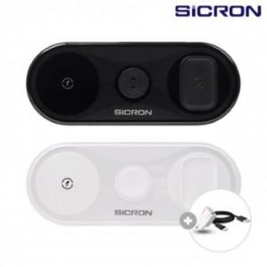

【상세/제작정보】

【인쇄/포장옵션】 | 레이저, 풀칼라 / 포장지포장

【공급단가】 | 수량 | 30~ | 100~ | 300~ | 500~ | 1,000~
*VAT별도 | 단가 | 18,310원 | 17,330원 | 16,480원 | 16,060원 | 15,780원

【상품 URL】 | https://www.synergygift.co.kr:443/src/goods_detail.php?gdno=21668

